Birleştirici
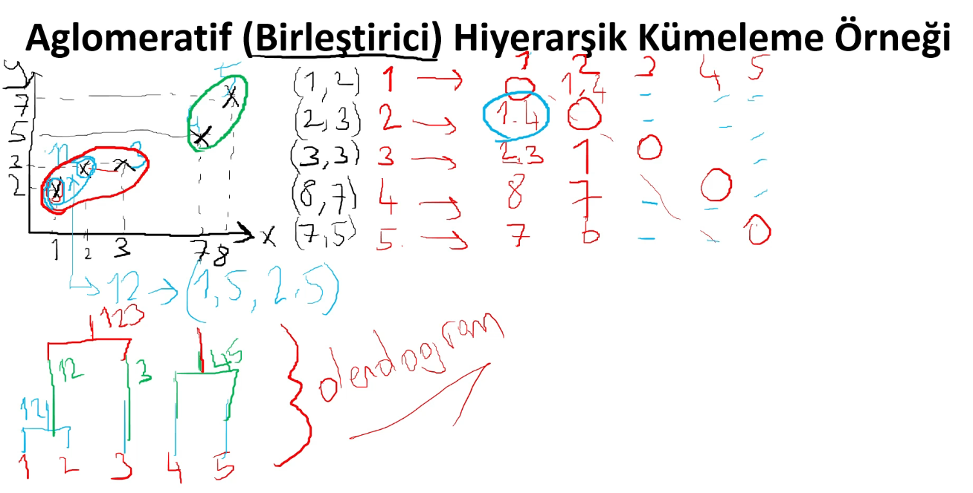
x | y | küme ismi
1 | 2 | 1 | (1.2) | 1.4
2 | 3 | 2 | 1.4 | (2.3)
3 | 3 | 3 | 2.3 | 1 | (3.3)
8 | 7 | 4 | 8 | 7 |  | (8.7)
7 | 5 | 5 | 7 | 6 |  |  | (7.5)

Her bir noktanın diğer noktaya olan uzaklığını bulalım.
ve en yakın iki tanesini birleştireceğiz

öklid' mesafeye göre hesaplayalım

DBSCAN
